1.รวม
โครงการภายใต้เป้าหมายแผนแม่บทย่อย : 040502 การส่งออกของอุตสาหกรรมความมั่นคงของประเทศเพิ่มขึ้น
โครงการที่ปรากฎเป็นโครงการที่ผ่านการอนุมัติจากผู้บริหาร (M7) ของหน่วยงานเท่านั้น (ข้อมูล ณ เดือนมีนาคม 2565)

ชื่อโครงการ / การดำเนินงาน | ปีงบประมาณ | วันที่เริ่มต้นโครงการ | วันที่สิ้นสุดโครงการ | หน่วยงานระดับกองหรือเทียบเท่า | หน่วยงานระดับกรมหรือเทียบเท่า | หน่วยงานระดับกระทรวงหรือเทียบเท่า | ประเภทโครงการ | องค์ประกอบ | ปัจจัย | url
นิทรรศการมหกรรมงานวิจัยแห่งชาติ ฯ | 2562 | เมษายน 2562 | เมษายน 2562 | สภาบันวิจัยและพัฒนา | มหาวิทยาลัยเทคโนโลยีราชมงคลกรุงเทพ | กระทรวงการอุดมศึกษา วิทยาศาสตร์ วิจัยและนวัตกรรม |  | 040502V01 | 040502V01F04 |  | 040502V01F04
โครงการยกระดับศักยภาพครูผู้สอนวิชาชีพช่างอุตสาหกรรมหลักสูตรครุศาสตร์อุตสาหกรรมบัณฑิต ด้วยมาตรฐาน Thai Meister | 2563 | ตุลาคม 2562 | กันยายน 2563 | คณะครุศาสตร์อุตสาหกรรม | มหาวิทยาลัยเทคโนโลยีราชมงคลธัญบุรี | กระทรวงการอุดมศึกษา วิทยาศาสตร์ วิจัยและนวัตกรรม |  | 040502V04 | 040502V04F06 |  | 040502V04F06
การปรับปรุงประสิทธิภาพการจัดการคงคลังสินค้า กรณีศึกษา บริษัท โตโยดะ จำกัด | 2564 | ตุลาคม 2563 | กันยายน 2564 | คณะบริหารธุรกิจและเทคโนโลยีสารสนเทศ | มหาวิทยาลัยเทคโนโลยีราชมงคลสุวรรณภูมิ | กระทรวงการอุดมศึกษา วิทยาศาสตร์ วิจัยและนวัตกรรม |  | 040502V04 | 040502V04F03 | https://emenscr.nesdc.go.th/viewer/view.html?id=Oore9leo2oIk2JrWkq7k | 040502V04F03
โครงการอบรมอาหารและเครื่องดื่มเพื่ออาชีพ | 2565 | เมษายน 2565 | เมษายน 2565 | คณะศิลปศาสตร์ | มหาวิทยาลัยเทคโนโลยีราชมงคลสุวรรณภูมิ | กระทรวงการอุดมศึกษา วิทยาศาสตร์ วิจัยและนวัตกรรม |  | 040502V02 | 040502V02F01 | https://emenscr.nesdc.go.th/viewer/view.html?id=GjMkqZd71YFYOZxpJ5Yo | 040502V02F01

2.เรียง VC
 |  | โครงการภายใต้เป้าหมายแผนแม่บทย่อย : 040502 การส่งออกของอุตสาหกรรมความมั่นคงของประเทศเพิ่มขึ้น
โครงการที่ปรากฎเป็นโครงการที่ผ่านการอนุมัติจากผู้บริหาร (M7) ของหน่วยงานเท่านั้น (ข้อมูล ณ เดือนมีนาคม 2565)

องค์ประกอบ | ปัจจัย | ชื่อโครงการ / การดำเนินงาน | ปีงบประมาณ | วันที่เริ่มต้นโครงการ | วันที่สิ้นสุดโครงการ | หน่วยงานระดับกองหรือเทียบเท่า | หน่วยงานระดับกรมหรือเทียบเท่า | หน่วยงานระดับกระทรวงหรือเทียบเท่า | ประเภทโครงการ | url
040502V01 | 040502V01F04 | นิทรรศการมหกรรมงานวิจัยแห่งชาติ ฯ | 2562 | เมษายน 2562 | เมษายน 2562 | สภาบันวิจัยและพัฒนา | มหาวิทยาลัยเทคโนโลยีราชมงคลกรุงเทพ | กระทรวงการอุดมศึกษา วิทยาศาสตร์ วิจัยและนวัตกรรม |  |  | 040502V01F04
040502V02 | 040502V02F01 | โครงการอบรมอาหารและเครื่องดื่มเพื่ออาชีพ | 2565 | เมษายน 2565 | เมษายน 2565 | คณะศิลปศาสตร์ | มหาวิทยาลัยเทคโนโลยีราชมงคลสุวรรณภูมิ | กระทรวงการอุดมศึกษา วิทยาศาสตร์ วิจัยและนวัตกรรม |  | https://emenscr.nesdc.go.th/viewer/view.html?id=GjMkqZd71YFYOZxpJ5Yo | 040502V02F01
040502V02 | 040502V04F03 | การปรับปรุงประสิทธิภาพการจัดการคงคลังสินค้า กรณีศึกษา บริษัท โตโยดะ จำกัด | 2564 | ตุลาคม 2563 | กันยายน 2564 | คณะบริหารธุรกิจและเทคโนโลยีสารสนเทศ | มหาวิทยาลัยเทคโนโลยีราชมงคลสุวรรณภูมิ | กระทรวงการอุดมศึกษา วิทยาศาสตร์ วิจัยและนวัตกรรม |  | https://emenscr.nesdc.go.th/viewer/view.html?id=Oore9leo2oIk2JrWkq7k | 040502V02F03
040502V04 | 040502V04F06 | โครงการยกระดับศักยภาพครูผู้สอนวิชาชีพช่างอุตสาหกรรมหลักสูตรครุศาสตร์อุตสาหกรรมบัณฑิต ด้วยมาตรฐาน Thai Meister | 2563 | ตุลาคม 2562 | กันยายน 2563 | คณะครุศาสตร์อุตสาหกรรม | มหาวิทยาลัยเทคโนโลยีราชมงคลธัญบุรี | กระทรวงการอุดมศึกษา วิทยาศาสตร์ วิจัยและนวัตกรรม |  |  | 040502V04F06

3.Pivot vc
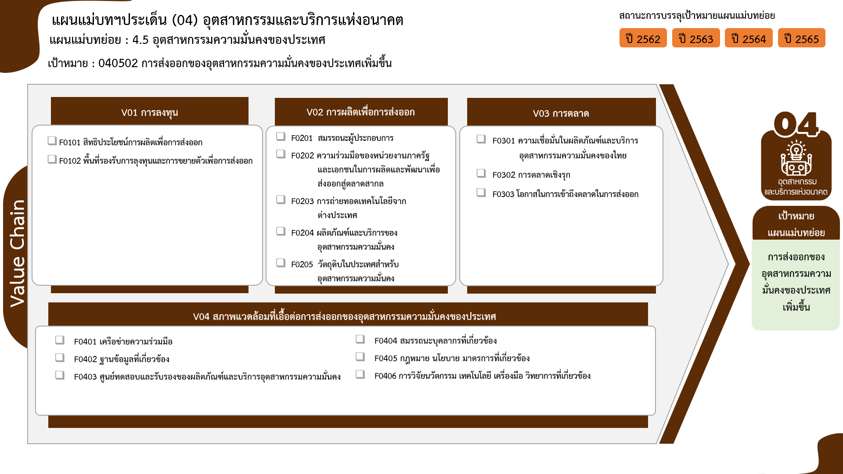
องค์ประกอบ/ปัจจัย | ปีงบประมาณ
 | 2562 | 2563 | 2564 | 2565 | รวมจำนวนโครงการทั้งหมด
040502V01 | 1 |  |  |  | 1
0 โครงการ
1 โครงการ
0 โครงการ
040502V01F04 | 1 |  |  |  | 1
0 โครงการ
0 โครงการ
0 โครงการ
040502V02 |  |  |  | 1 | 1
0 โครงการ
0 โครงการ
040502V02F01 |  |  |  | 1 | 1
0 โครงการ
040502V04 |  | 1 | 1 |  | 2
0 โครงการ
040502V04F03 |  |  | 1 |  | 1
040502V04F06 |  | 1 |  |  | 1
0 โครงการ
0 โครงการ
1 โครงการ
0 โครงการ
รวมจำนวนโครงการทั้งหมด | 1 | 1 | 1 | 1 | 4
1 โครงการ
รวมทั้งสิ้น 4 โครงการ
1 โครงการ

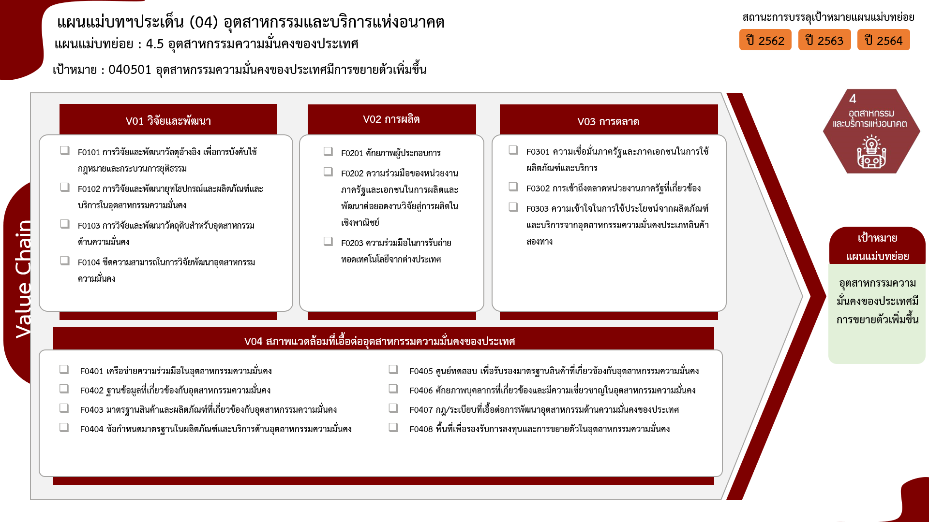

0 โครงการ
1 โครงการ
0 โครงการ
0 โครงการ
0 โครงการ
0 โครงการ
0 โครงการ
0 โครงการ
1 โครงการ
0 โครงการ

0 โครงการ
0 โครงการ
1 โครงการ
0 โครงการ
1 โครงการ
0 โครงการ
รวมทั้งสิ้น 4 โครงการ
0 โครงการ
0 โครงการ

